workflow 명세서
구분 | 내용
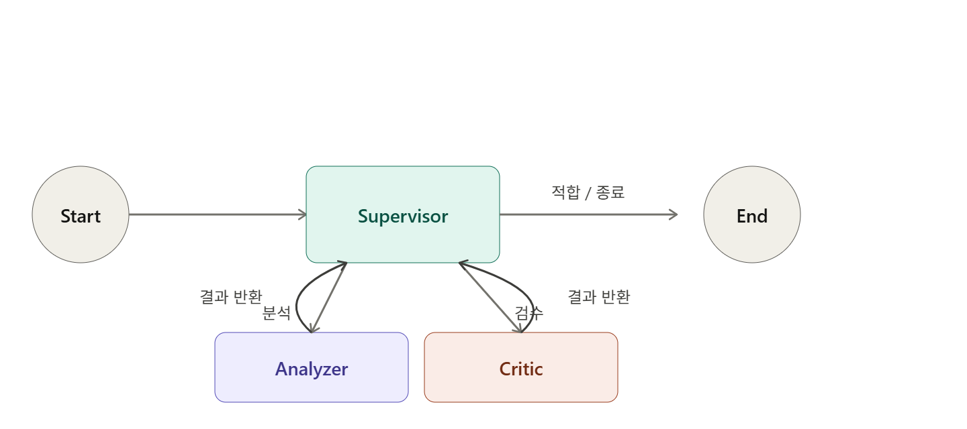
각 단계 | 입력 | 처리 | 출력
Start |  | 초기 state 구성
Supervisor | -review -analyzer_result -critic_result -retry_count -max_retries -reason_code | 현재 state 기반 다음 Agent 결정 | -next_agent -retry_count -repair_instruction
Analyzer | -review -analyzer_result -critic_result -repair_instruction | 리뷰 분석 및 재분석 수정 반영 | -analyzer_result -messages
Critic | -review -analyzer_result | 분석 결과 검증 및 오류 분류 | -critic_result -reason_code -repair_instruction
End | 최종 state |  | state

